ТЗ на огнеупорные материалы

ТЕХНИЧЕСКОЕ ЗАДАНИЕ
на поставку огнеупорных изделий для ООО "ВОЛМА-ВТР"
№ | Перечень основных данных и требований | Основные данные и требования
1 | 2 | 3
1 | Контактная информация
 | Заказчик: | ООО "ВОЛМА-ВТР"
 | Ответственный по техническим вопросам: | Крюков Евгений Анатольевич, Механик тел.+7 (905)-397-13-89, эл.почта kryukov@volma.ru
 | Интернет-Сайт: | www.volma.ru
 | Почтовый адрес: | 400006, г. Волгоград, ул. Шкирятова, 36
2 | Предмет тендера
 | Наименование, марка, модель, артикул, производитель | В соответствии с Приложениями 1-2
 | Габаритные размеры
 | Материал изготовления, свойства материала
 | Производительность
 | Мощность двигателя
 | Плотность
 | И другие характеристики
 | Количество в натуральных (физических) единицах
 | Технические требования к совместимости поставляемого товара с уже имеющимся
 | Назначение | Огнеупорный материал, установленный в топочной части оборудования
 | Место планируемой установки, климатические условия | Ремонт огнеупорной кладки гипсоварочной печи ER-RK-2819.5 участка гипса для ООО "ВОЛМА ВТР"
 | Режим работы оборудования | Круглосуточно, круглогодично
3 | Требования к качеству | Поставляемый товар должен быть новым (товаром, который не был в употреблении, в ремонте, не был восстановлен). Год выпуска 2021-2022 года. ГОСТ, ТУ и другие технические требования указаны в Приложениях 1-3. Требования к предоставлению сертификации: -сертификат соответствия на товар -паспорт на товар -в случае, если товар не подлежит сертификации, то при поставке товара должно быть предоставлено отказное письмо, свидетельствующее, что данный товар не включен в перечень товаров и услуг, подлежащих обязательной сертификации на территории РФ.
4 | Требования к поставщику
5 | Требования к обязательности осуществления монтажа и пусконаладочным работам, к обучению лиц, осуществляющих использование и обслуживание товара | Указывается при необходимости.
6 | Гарантийный срок | Гарантийный срок не менее 12 месяцев. В течение всего гарантийного срока Поставщик гарантирует устранение дефектов и недостатков, возникших в процессе эксплуатации объекта (в т.ч. скрытых, которые невозможно было выявить при приёмке). Устранение дефектов и недостатков поставщик осуществляет собственными силами и средствами, без взимания дополнительной платы.
7 | Срок поставки | до 15 декабря 2022 г.
8 | Место поставки | ООО "ВОЛМА-ВТР", Волгоград.ул Шкирятова 36
9 | Форма и порядок оплаты | Безналичный расчет. Порядок оплаты предлагается Участникам тендера и является одним из критериев оценки. Предпочтительной является оплата по факту поставки товара. Датой выполнения Заказчиком обязательства по оплате считается дата списания денежных средств с расчетного счета Заказчика.
10 | Требования к цене | В цену товара должны быть включены все расходы Участника тендера по изготовлению, доставке, упаковке, маркировке, погрузке, транспортировке, разгрузке товаров, а также прочие расходы и налоги, уплаченные или подлежащие уплате в процессе исполнения договора – для поставки товаров.
11 | Приложения | 1. Приложение №1 Спецификация огнеупорных изделий 2. Приложение №2 Спецификация с расшифровкой по объектам 3. Приложение №3 Чертежи и визуализация огнеупорных изделий (на 2 листах)

Приложение 2 (чертежи, визуализ
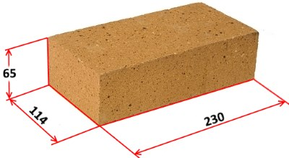
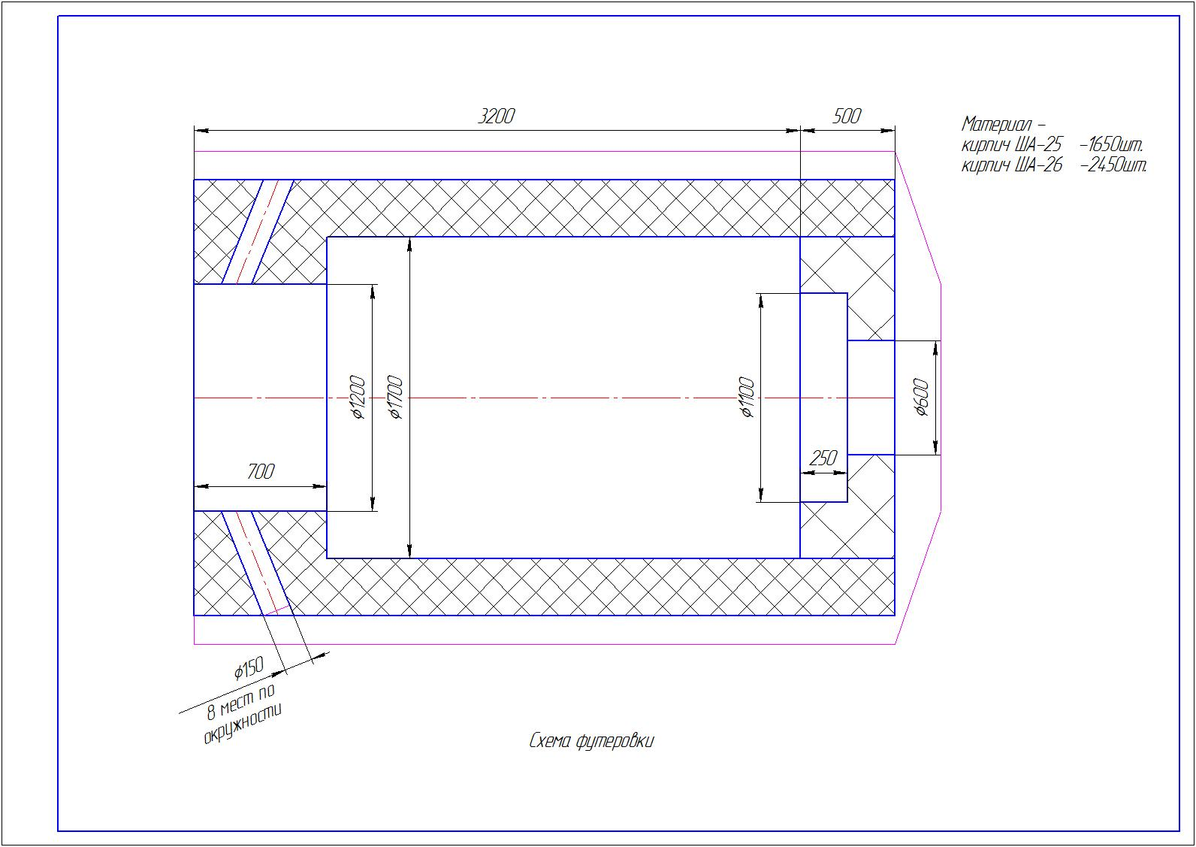
 | Приложение 3 |  |  |  | Приложение 3
Чертежи и визуализация огнеупорных изделий | лист 1 |  |  |  | лист 2
 |  | Кирпич Ша-25 | Кирпич Ша-26 | Кирпич Ша-42
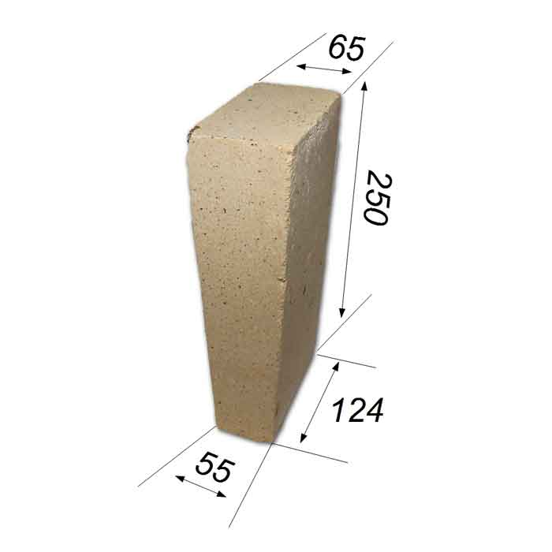
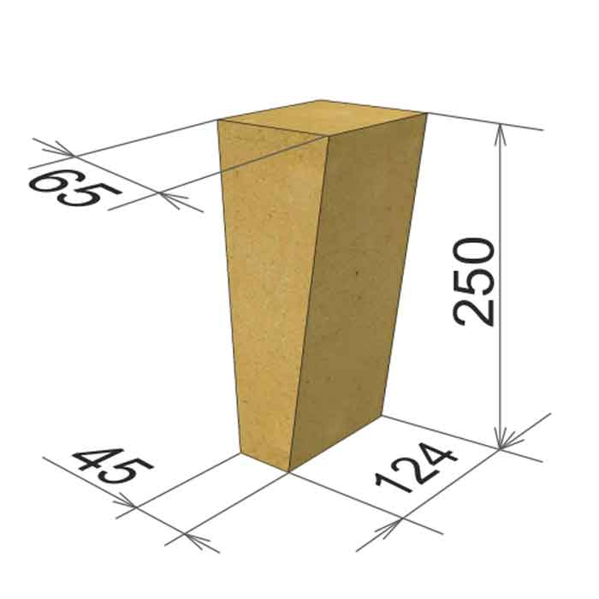
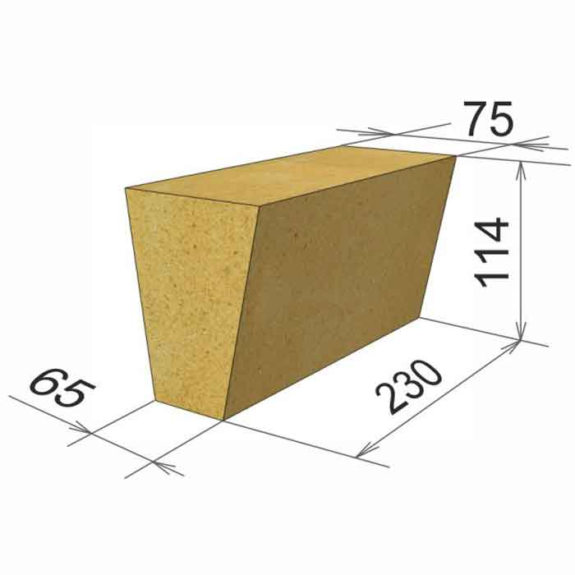

 |  |  | Кирпич №-5

